VO_1
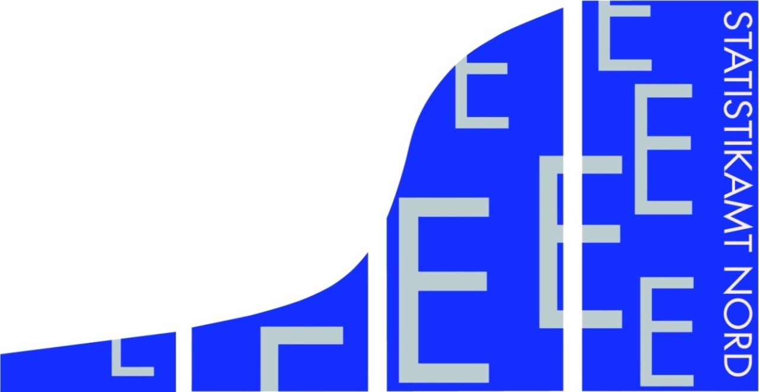
Statistisches Amt
für Hamburg und Schleswig-Holstein

 | STATISTISCHE BERICHTE
 | Kennziffer: E I 1 - j 19 SH

Verarbeitendes Gewerbe sowie
Bergbau und Gewinnung von Steinen
und Erden in Schleswig-Holstein 2019
– endgültige Ergebnisse –

 | Herausgegeben am: 16. Juni 2020

VO_4
Vorbemerkung
Ab Berichtsmonat Januar 2009 werden die Ergebnisse des Monatsberichts für Betriebe des Verarbeitenden Gewerbes sowie des Bergbaus und der Gewinnung von Steinen und Erden in der fachlichen Gliederung der "Klassifikation der Wirtschaftszweige, Ausgabe 2008 (WZ 2008)" nachgewiesen. Mit der Einführung der WZ 2008 wird die Verordnung (EG) Nr. 1893/2006 des Europäischen Parlaments und des Rates vom
20. Dezember 2006 (ABl. Nr. L 393 S. 1) zur Einführung der Statistischen Systematik der Wirtschaftszweige in der Europäischen Gemeinschaft (NACE Rev.2) umgesetzt.
Die Anwendung der neuen Klassifikation hat Auswirkungen auf den Berichtskreis der Statistiken im Produzierenden Gewerbe, weil einige Tätigkeiten innerhalb des Produzierenden Gewerbes umgruppiert, andere zusätzlich aufgenommen oder ausgegliedert wurden. Darüber hinaus erfolgt die Kodierung der Wirtschaftszweige nunmehr nach einem völlig neuen Nummerierungssystem. An der Periodizität der Erhebung und den Erhebungsmerkmalen selbst hat sich dagegen im Wesentlichen nichts geändert.
Infolge der strukturellen Veränderungen beim Produzierenden Gewerbe durch den Übergang auf die WZ 2008 zählen jetzt zum Beispiel die Branchen des Verlagsgewerbes und des Recyclings nicht mehr in das Verarbeitende Gewerbe. Aber auch innerhalb des Verarbeitenden Gewerbes wurden mit der WZ 2008 erhebliche Anpassungen bei der Zusammensetzung der Wirtschaftszweige vorgenommen. So werden künftig Montage- und Installationsleistungen in eigenständigen Klassen der WZ 2008 nachgewiesen.
Nicht mehr zum Verarbeitenden Gewerbe zählen Betriebe, die schwerpunktmäßig fremdbezogene Waren oder Dienstleistungen in eigenem Namen bzw. im Namen des Unternehmens/der Unternehmensgruppe, zu dem/der sie gehören, verkaufen (Converter). Diese Einheiten werden künftig in der Regel dem Handel oder den Dienstleistungen zugerechnet.
Neben den Angaben für die Wirtschaftszweiggliederungen der WZ 2008 werden auch Ergebnisse für die Hauptgruppen „Vorleistungsgüter, Investitionsgüter, Gebrauchsgüter, Verbrauchsgüter und Energie“ veröffentlicht. Die Verordnung (EG) Nr. 656/2007 der Kommission vom 14. Juni 2007 (ABl. EU Nr. L 155 S. 3) legt die Definition der Hauptgruppen fest (siehe Anlage: WZ 2008 Klassifikation).
Methodik und Begriffsdefinitionen
Am 1.Januar 2007 trat Artikel 10 des Ersten Gesetzes zum Abbau bürokratischer Hemmnisse insbesondere in der mittelständischen Wirtschaft vom 22. August 2006 (Bundesgesetzblatt Teil I Seite 1970) in Kraft, durch den das Gesetz über die Statistik im Produzierenden Gewerbe geändert wird.
Ab Januar 2007 werden monatlich nur noch Betriebe mit im allgemeinen 50 und mehr tätigen Personen und einmal jährlich Betriebe von Unternehmen mit im allgemeinen 20 und mehr tätigen Personen, die nicht zum Monatsbericht melden, befragt.
Der hier vorliegende Bericht enthält die zusammengefassten Ergebnisse aus den monatlichen und jährlichen Meldungen von Betrieben des Verarbeitenden Gewerbes (einschließlich Bergbau und Gewinnung von Steinen und Erden) in Hamburg und Schleswig-Holstein.
Durch die Zusammenfassung der Ergebnisse werden – abweichend zu den Ergebnissen der Jahre 2006 und früher – die Merkmale "Anzahl der Betriebe" und "tätige Personen" zum Stand September des Berichtsjahres nachgewiesen. Für die Merkmale "Entgelte" und "Umsatz" sind Jahressummen aller Betriebe angegeben, in denen zum Stand September des Berichtsjahres mindestens eine Person tätig war.
Die Datenerhebung und Aufbereitung erfolgt nach der Wirtschaftszweigklassifikation, Ausgabe 2008 (WZ 2008).
Der Berichtskreis des Jahresberichts für Betriebe umfasst:
1. Betriebe der Wirtschaftsbereiche Bergbau und
Gewinnung von Steinen und Erden (Abschnitt B)
sowie Verarbeitendes Gewerbe (Abschnitt C) von
Unternehmen des Produzierenden Gewerbes
(Abschnitt B bis F) mit im allgemeinen 20 und mehr
tätigen Personen
2. Betriebe der Wirtschaftsbereiche Bergbau und
Gewinnung von Steinen und Erden (Abschnitt B)
sowie Verarbeitendes Gewerbe (Abschbnitt C) mit
im allgemeinen 20 und mehr tätigen Personen,
von Unternehmen anderer Wirtschaftsbereiche
Der Jahresbericht für Betriebe wird mit einem reduzierten Merkmalskatalog erhoben. Die Merkmale "geleistete Arbeitsstunden" und "Auftragseingang" werden nicht mehr erfragt, des weiteren kann kein Nachweis mehr nach fachlichen Betriebsteilen erfolgen.
Informationen zu diesen Merkmalen liegen nur noch für den Monatsberichtskreis vor. Diese Daten werden ab Januar 2007 im Statistischen Bericht E I 1 - m veröffentlicht.
Ausnahmen von der Erfassungsgrenze
Bei Branchen mit überwiegend kleineren Betriebsgrößen wurde die Erfassungsgrenze auf 10 und mehr tätige Personen festgelegt. Dabei handelt es sich ab Berichtsjahr 2009 um folgende Klassen der WZ 2008:
WZ 2008 Bezeichnung
08.11 Gewinnung von Naturwerksteinen und Natur-
steinen, Kalk- und Gipsstein, Kreide und
Schiefer
08.12 Gewinnung von Kies, Sand, Ton und Kaolin
10.91 Herstellung von Futtermitteln für Nutztiere
10.92 Herstellung von Futtermitteln für sonstige
Tiere
11.06 Herstellung von Malz
16.10 Säge-, Holz- und Holzimprägnierwerke
23.63 Herstellung von Frischbeton

 | Betriebe, Tätige Personen und Bruttoentgelte im Verarbeitenden Gewerbe sowie Bergbau sowie Bergbau und Gewinnung von Steinen und Erden in Schleswig-Holstein nach Wirtschaftszweigen im Berichtsjahr 2013 (endgültige Ergebnisse)

 | Umsatz, Auslandsumsatz, Exportquote und Umsatz aus Eigenerzeugung im Verarbeitenden Gewerbe sowie Bergbau und Gewinnung von Steinen und Erden in Schleswig-Holstein nach Wirtschaftszweigen im Berichtsjahr 2013 (endgültige Ergebnisse)

 | Betriebe, Tätige Personen und Bruttoentgelte im Verarbeitenden Gewerbe sowie Bergbau und Gewinnung von Steinen und Erden in Schleswig-Holstein 2013 nach Kreisen (endgültige Ergebnisse)

 | Umsatz, Auslandsumsatz und Exportquote im Verarbeitenden Gewerbe sowie Bergbau und Gewinnung von Steinen und Erden in Schleswig-Holstein 2013 nach Kreisen (endgültige Ergebnisse)

 | Betriebe, Tätige Personen, Bruttoentgelte, Umsatz und Auslandsumsatz im Verarbeitenden Gewerbe sowie Bergbau und Gewinnung von Steinen und Erden in Schleswig-Holstein 1980 - 2013 (endgültige Ergebnisse)

 | Tätige Personen, Umsatz und Auslandsumsatz der Betriebe im Verarbeitenden Gewerbe sowie Bergbau und Gewinnung von Steinen und Erden in Schleswig-Holstein von 1995 - 2013

 | Tätige Personen der Betriebe im Verarbeitenden Gewerbe sowie Bergbau und Gewinnung von Steinen und und Erden in Schleswig-Holstein im Jahr 2013 - Veränderung in ausgewählten Wirtschaftszweigen gegenüber dem Vorjahr

 | Umsatz der Betriebe im Verarbeitenden Gewerbe sowie Bergbau und Gewinnung von Steinen und Erden in Schleswig-Holstein im Jahr 2013 - Veränderung in ausgewählten Wirtschaftszweigen gegenüber dem Vorjahr
© Statistisches Amt für Hamburg und Schleswig-Holstein, Hamburg 2014

Abgrenzung der Merkmale
Die in den Tabellen dargestellten Merkmale sind folgendermaßen definiert:
Betriebe: Bei den Betrieben handelt es sich um örtliche Niederlassungen (nicht Unternehmen). Die Ergebnisse zu den Betrieben werden dem Wirtschaftsbereich zugeordnet, in dem der Schwerpunkt der wirtschaftlichen Leistung der gesamten Einheit liegt. Angaben über Betriebsteile sonstiger Wirtschaftsbereiche (Handel, Baugewerbe usw.) sind in den Ergebnissen enthalten.
Durch Schwerpunktverlagerung erforderlich gewordene Umsetzungen in einen anderen Wirtschaftszweig werden nur einmal jährlich, und zwar im Januar vorgenommen.
Tätige Personen: Alle am 30.September des Berichtsjahres im Betrieb tätigen Personen einschl. der tätigen Inhaber/ Inhaberinnen, mithelfenden Familienangehörigen (auch unbezahlt mithelfende Familienangehörige, soweit sie mindestens ein Drittel der üblichen Arbeitszeit im Betrieb tätig sind), an andere Unternehmen überlassenen Mitarbeiter/ Mitarbeiterinnen und Heimarbeiter/-arbeiterinnen, aber ohne Leiharbeitnehmer/ Leiharbeitnehmerinnen. Einbezogen werden u. a. Erkrankte, Urlauber/Urlauberinnen, Kurzarbeiter/ -arbeiterinnen, Streikende, von der Aussperrung Betroffene, Personen in Altersteilzeitregelungen, Auszubildende, Saison- und Aushilfsarbeiter, kaufmännisch und gewerblich Auszubildende. Nicht berücksichtigt werden Leiharbeitnehmer/-innen.
Entgelte: Die Entgelte entsprechen der Bruttolohn- und -gehaltsumme. Dies ist die Bruttosumme der Bar- und Sachbezüge der tätigen Personen einschl. der an andere Unternehmen überlassenen Mitarbeiter/ Mitarbeiterinnen, ohne Pflichtanteile des Arbeitgebers zur Sozialversicherung und Vergütungen, die als Spesenersatz anzusehen sind.
Einbezogen sind tariflich oder frei vereinbarte Zulagen (z. B. Akkord-, Nachtarbeits-, Schmutzzulagen), Naturalvergütungen, Vergütungen für ausgefallene Arbeitszeit (z. B. Urlaubslöhne), Lohn- und Gehalts-fortzahlungen im Krankheitsfall und Zuschüsse des Arbeitgebers zum Krankengeld, Arbeitsentgelte und sonstige lohnsteuerpflichtige Zahlungen des Arbeit-gebers im Rahmen von Altersteilzeitregelungen, Urlaubsbeihilfen, Gratifikationen, Gewinnbeteiligungen, tariflich oder frei vereinbarte Kindergelder und sonstige Familienzuschläge sowie Erziehungsbeihilfen, ferner vermögenswirksame Leistungen des Arbeitgebers und gezahlte Beträge an tätige Personen in eigenen Sozialeinrichtungen (z. B. Werksarzt) sowie Bezüge von Gesellschaftern, Vorstandsmitgliedern und anderen leitenden Kräften (soweit sie steuerlich als Einkünfte aus unselbständiger Arbeit gelten) und Provisionen und Tantiemen.
Nicht einbezogen sind Anweisungen des staatlichen Kindergeldes, Sozial- und sonstige Aufwendungen des Arbeitgebers (u. a. Pflichtbeiträge zur Sozialversicherung, Aufwendungen für die betriebliche Altersversorgung, Vorruhestandszahlungen, Kurzarbeitergeld), an andere Unternehmen für entgeltliche Überlassung von Arbeitskräften gezahlte Beträge sowie Einnahmen von anderen Unternehmen für die Überlassung von Arbeitnehmern.
Umsatz: Umsatz aus eigener Erzeugung (einschl. Umsatz aus dem Verkauf von Energie und Nebenerzeugnissen und Abfällen sowie Entgelte für industrielle Dienstleistungen, wie Reparaturen, Instand-haltungen, Installationen und Montagen), Umsatz aus Handelsware und sonstigen nichtindustriellen/nichthandwerklichen Tätigkeiten (z. B. Erlöse aus Vermietung und Verpachtung sowie aus Lizenzverträgen, Provisionseinnahmen und Einnahmen aus der Veräußerung von Patenten).
Der Umsatz beruht auf Rechnungswerten (Fakturenwerte) ohne in Rechnung gestellte Umsatzsteuer. Im Umsatz enthalten sind Verbrauchsteuern und Kosten für Fracht, Verpackung und Porto, auch wenn diese gesondert berechnet werden. Außerordentliche und betriebsfremde Erträge aus dem Verkauf von Anlagegütern, aus der Verpachtung von Grundstücken, Zinsen, Dividenden u. dgl. sind nicht im Umsatz enthalten. Da es sich grundsätzlich um fakturierte Werte handelt, enthält der Umsatz auch nicht den Wert der Lieferungen, die innerhalb eines Unternehmens von Werk zu Werk stattfinden. Bei der Aufgliederung nach Ländern kann es daher vorkommen, dass Erzeugnisse, die in einem Land produziert werden, im Umsatz eines anderen Landes enthalten sind. Der regional gegliederte Umsatz entspricht daher z. T. nicht der Produktion in den einzelnen Ländern.
Inlandsumsatz: Umsatz mit Abnehmern im gesamten Bundesgebiet sowie Umsatz mit den im Bundesgebiet stationierten ausländischen Streitkräften.
Auslandsumsatz: Umsatz mit Abnehmern im Ausland und – soweit einwandfrei erkennbar – Umsatz mit deutschen Exporteuren.
Exportquote: Anteil des Auslandsumsatzes am Gesamtumsatz.

TG_1
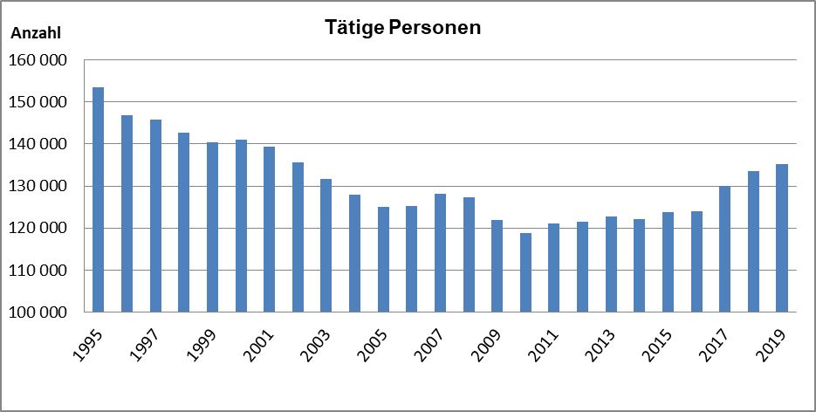
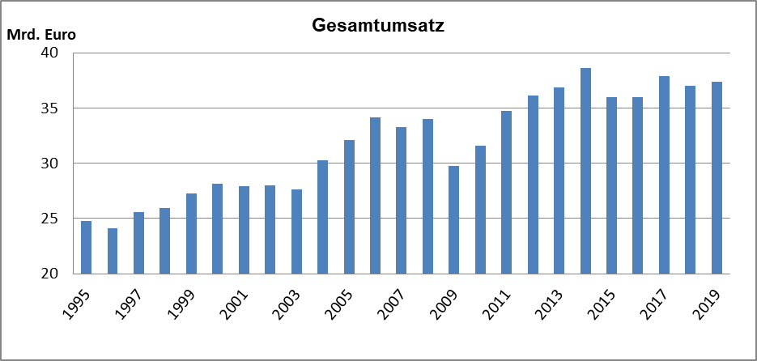
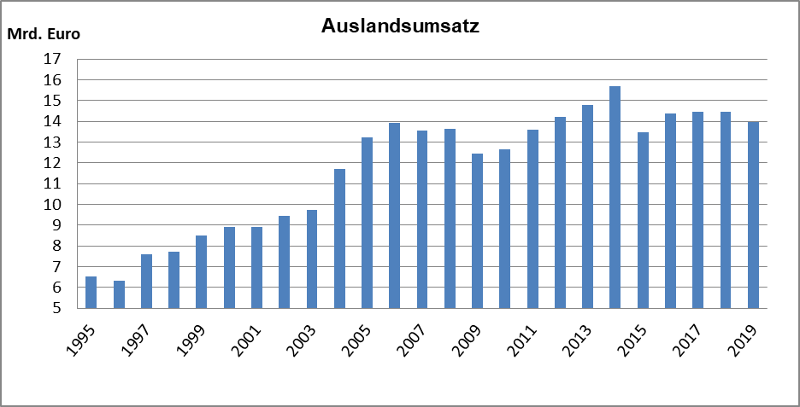
Grafik 1: Tätige Personen, Umsatz und Auslandsumsatz der Betriebe im Verarbeitenden Gewerbe sowie Bergbau und Gewinnung von Steinen und Erden in Schleswig-Holstein 1995 bis 2019
(endgültige Ergebnisse)

TGBESCHAEND_1
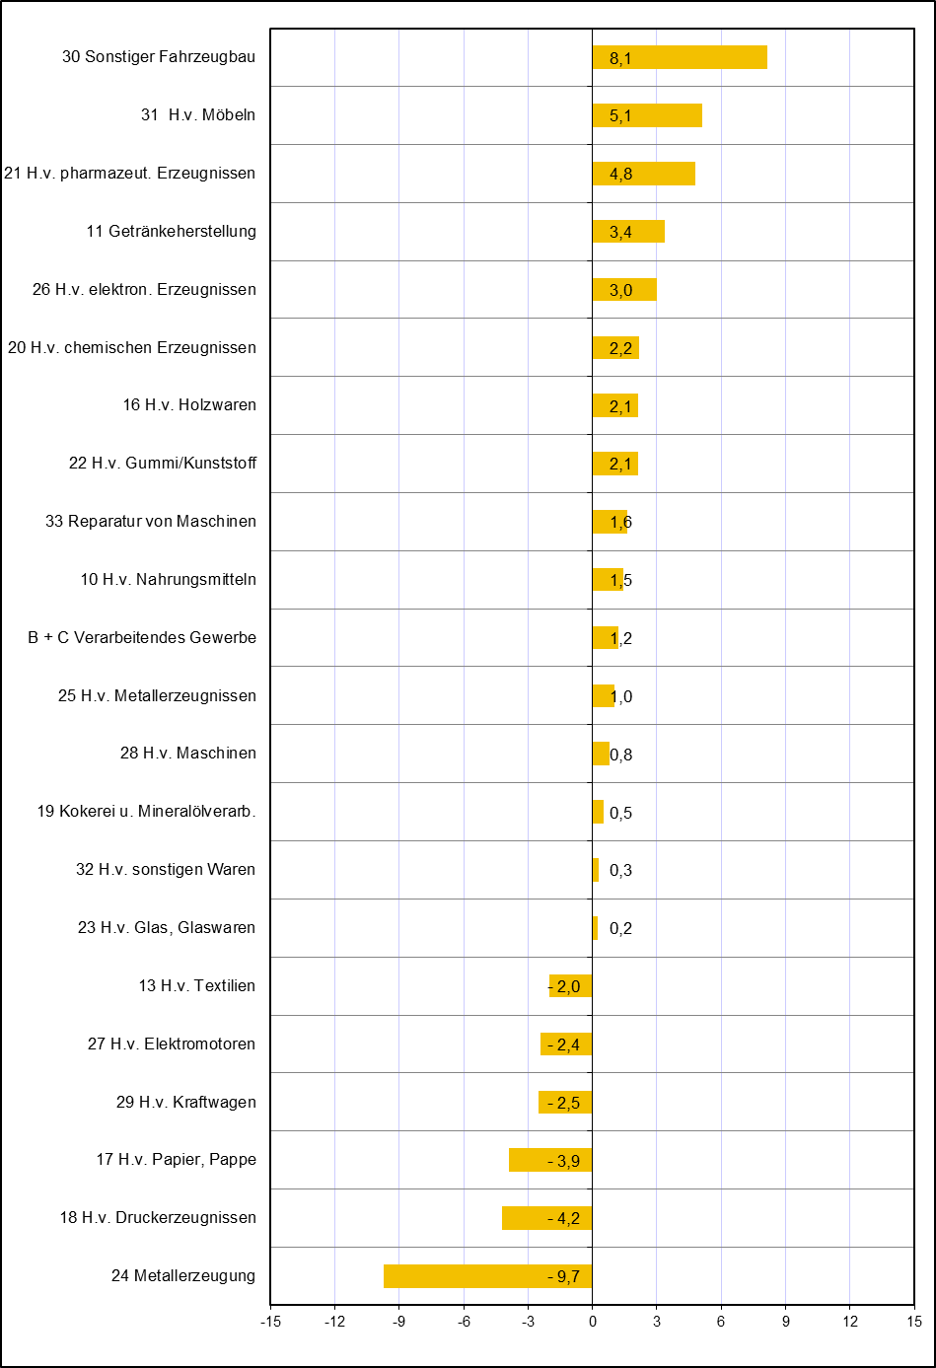
Grafik 2: Tätige Personen der Betriebe im Verarbeitenden Gewerbe sowie Bergbau und Gewinnung von Steinen und Erden in Schleswig-Holstein im Jahr 2019
Veränderung in ausgewählten Wirtschaftszweigen gegenüber dem Vorjahr in %
(endgültige Ergebnisse)

TGUMSATZAEND_1
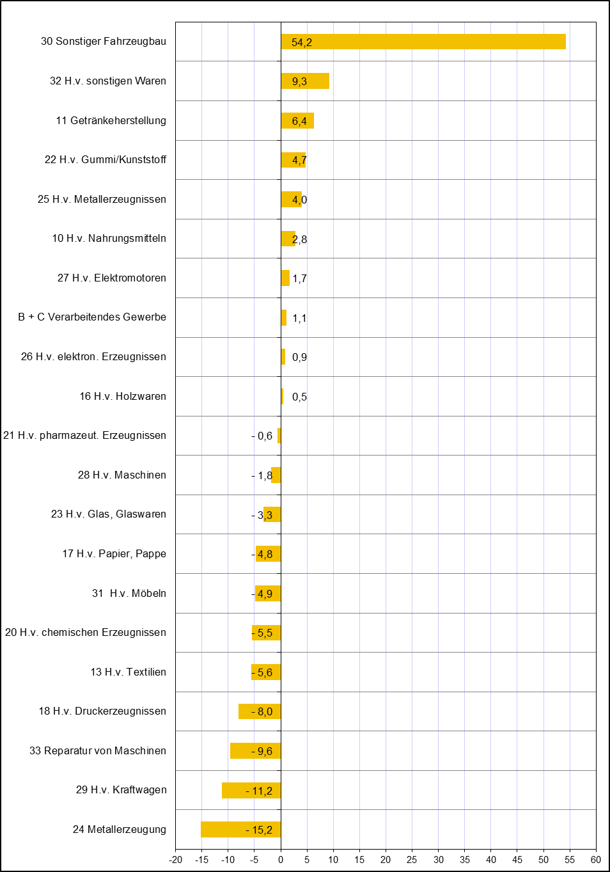
Grafik 3: Umsatz der Betriebe im Verarbeitenden Gewerbe sowie Bergbau und Gewinnung von Steinen und Erden in Schleswig-Holstein im Jahr 2019
Veränderung in ausgewählten Wirtschaftszweigen gegenüber dem Vorjahr in %
(endgültige Ergebnisse)

